Estadísticas
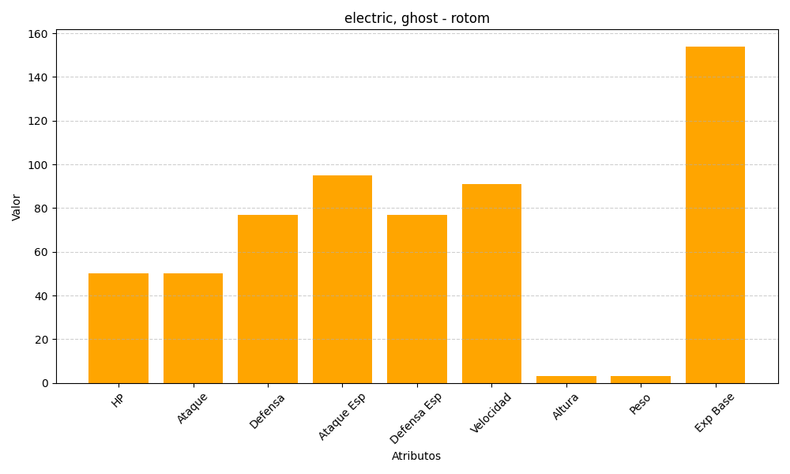
ID | Nombre | Tipo | HP | Ataque | Defensa | Ataque Especial | Defensa Especial | Velocidad | Altura | Peso | Experiencia Base
479 | rotom | electric, ghost | 50 | 50 | 77 | 95 | 77 | 91 | 3 | 3 | 154

